pusula detay
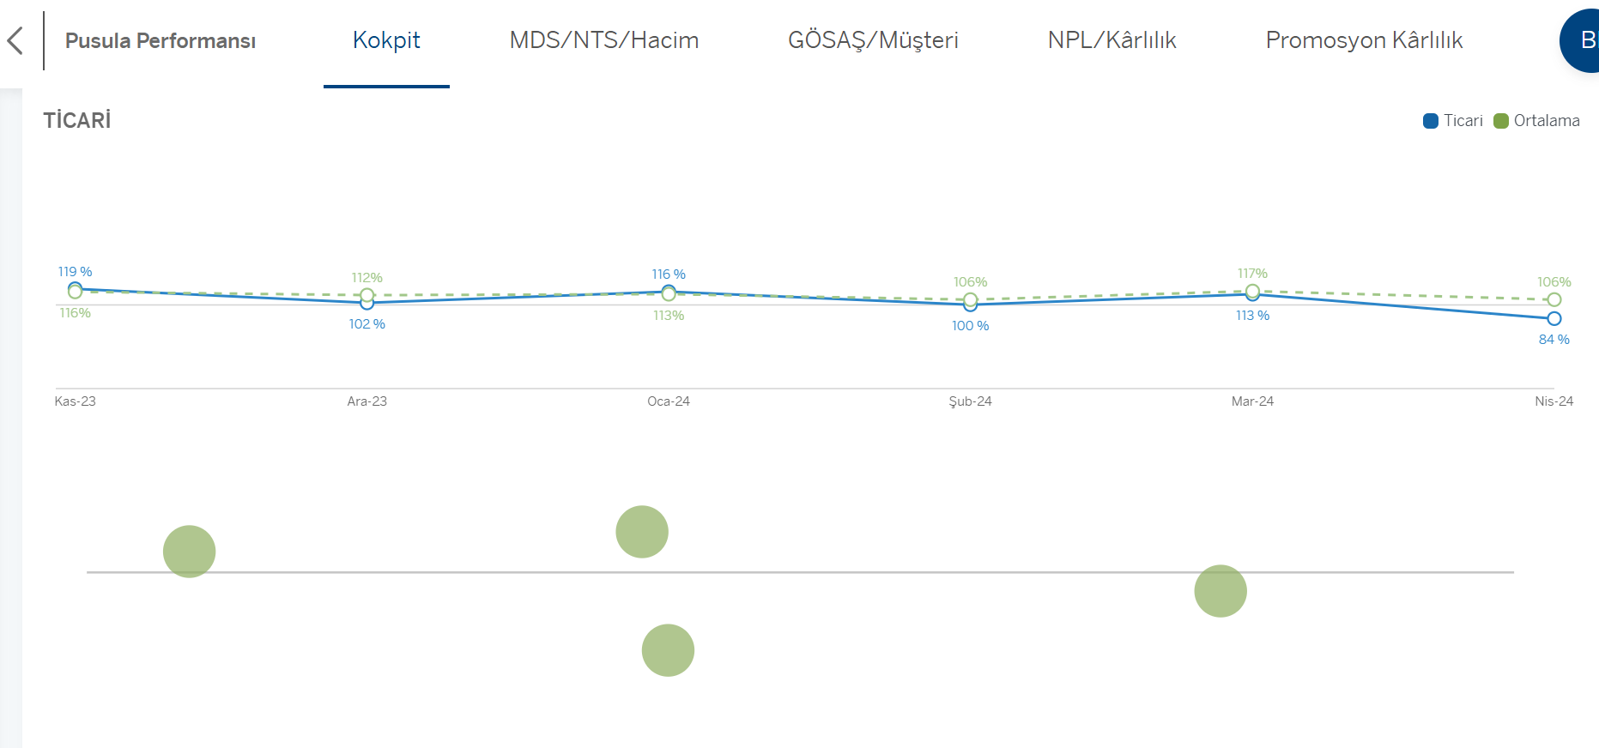
1 | en yüksek en düşük şube listesi başlık renkleri
2 | %150 çözn. de bakıca linkte ticari işkoluna ait bilgiler alta kaydı mashup da çözünürlük değişitrmek doğru mu? Stepe enbed edice bu durum düzelir mi konuşuruz diye yazıyorum bu maddeyi

2

mds nts hacim
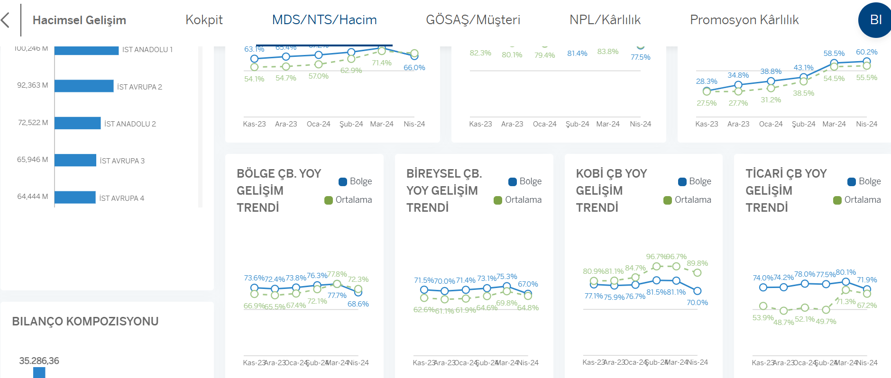
1 | çeyrek isimleri
 | 2023-Q4 değil de 2023-O4 gibi görünüyor, geçmiş çeyrek gösterilen kısımda
2 | %150 çözünürlük bakınca grafikler kaydı
 | hacimsel gelişim bilgileri %150 de iyi görünüyor ama mts nts lerde bozulma oluyor
3 | hacimsel gelişim detay, %100 de normal, %150 bakınca ÇB ler alta düştü, grafiklerdeki tarihler birbirine girdi

1-2

100%

3

gösaş müşteri
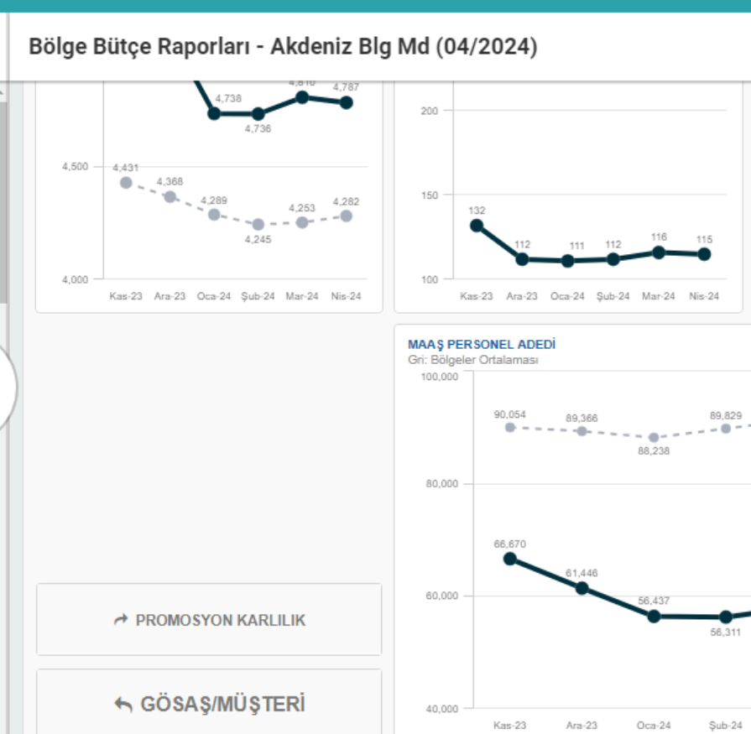
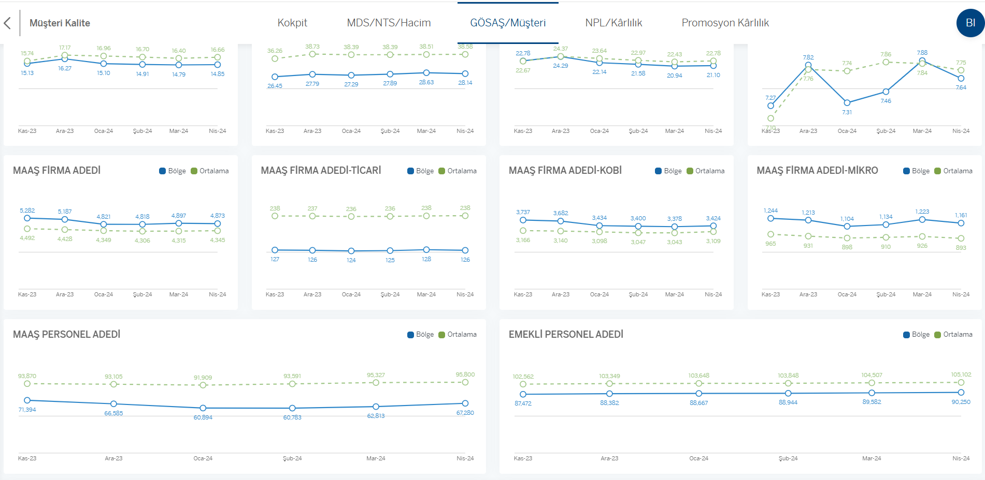
1 | Müşteri kaltie de yeni eklenen kalemler olduğu içi raprou güncel aydan tekrar kotrol ederim
2 | promosyon karlılık butonu yeni de yok

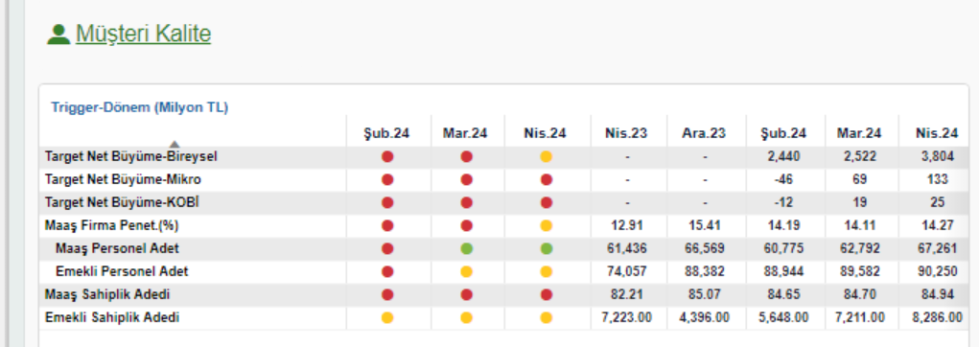
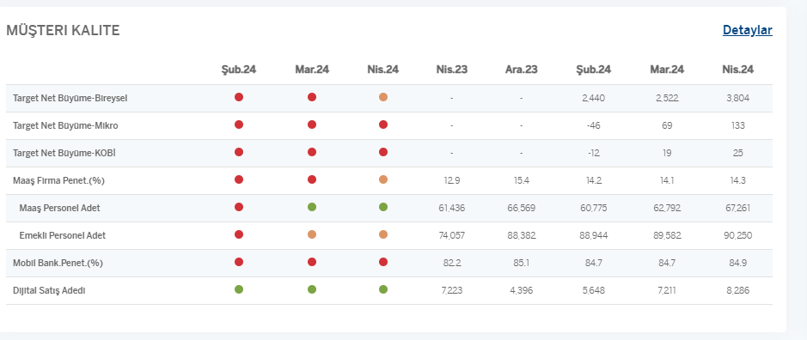

 | 2. promosyon karlılık butonu yeni de yok

promosyon karlılık
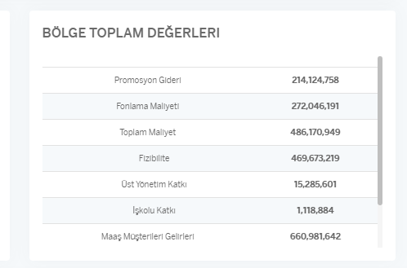
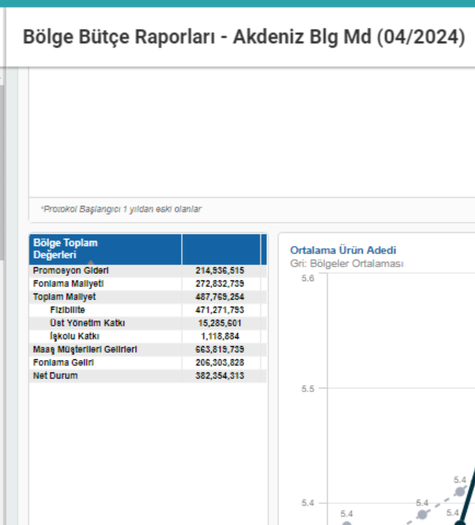
1 | Banka ortalaması rakamları mevcuttan farklı gelmiş, maaş karlılık raproundan da farklı görünüyor, bölge bütçedeki maaş datasını tekrar almak gerekiyor olabilir
2 | en sondaki tek satır scrolla düşmüş
3 | İşleme Metrikleri scrolla düşmüş, ayrıca rakamlarda mevcuttan farklı görünüyor

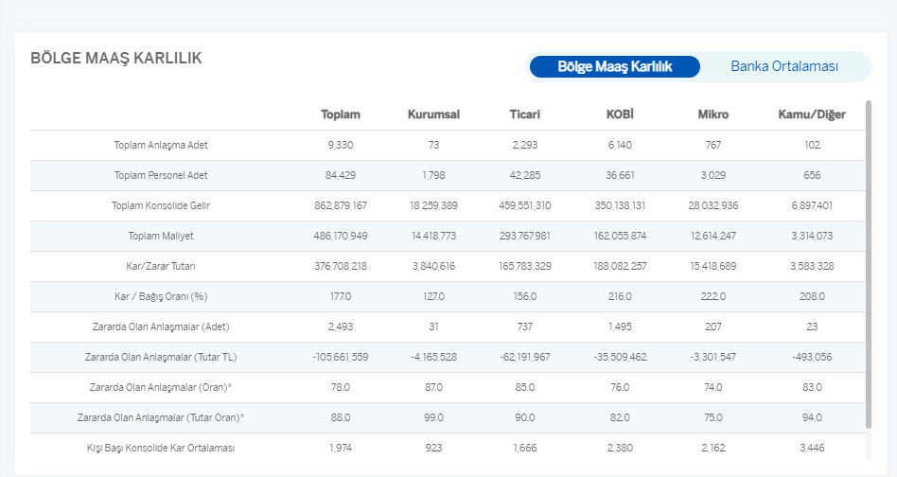
1-2

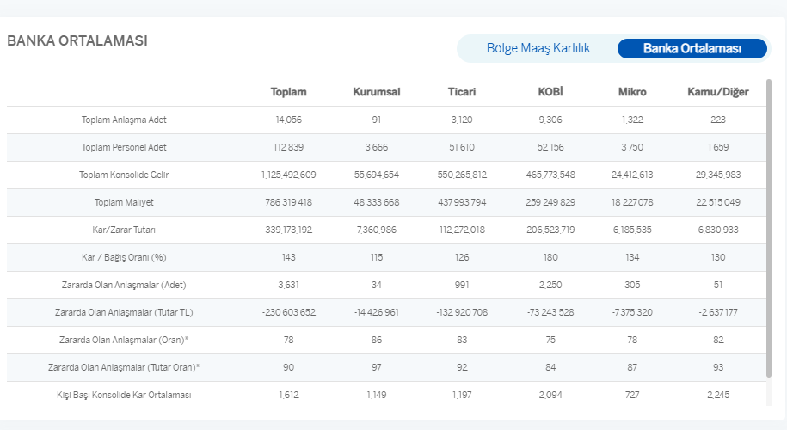

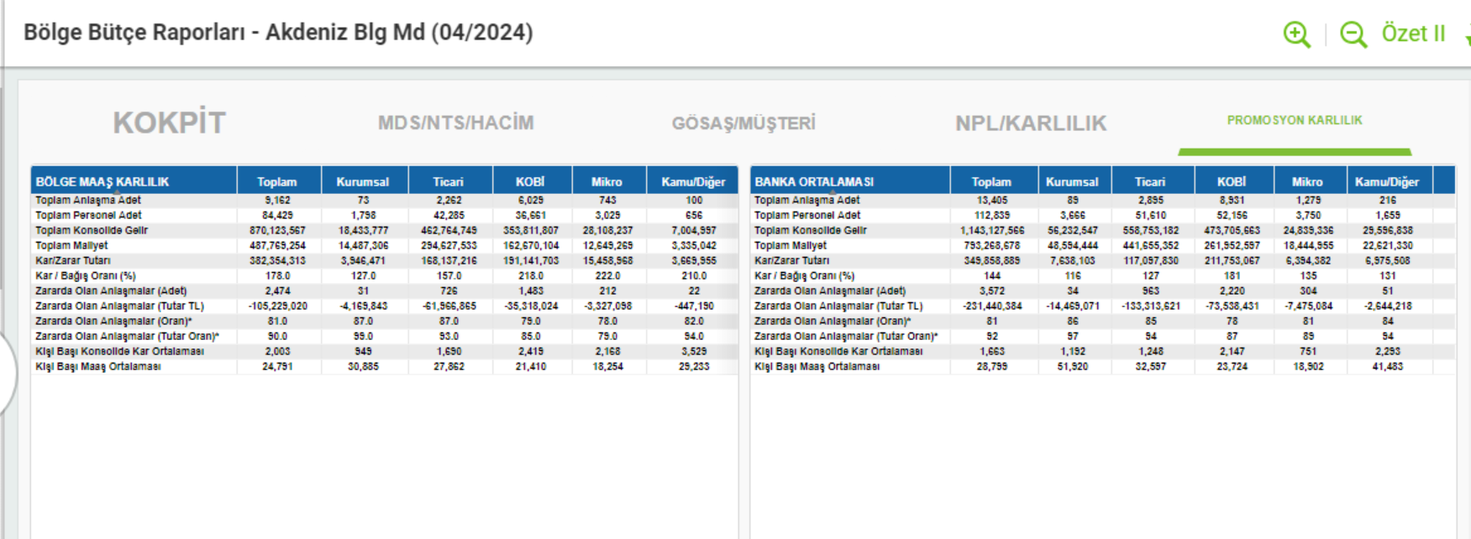

3

npl karlılık
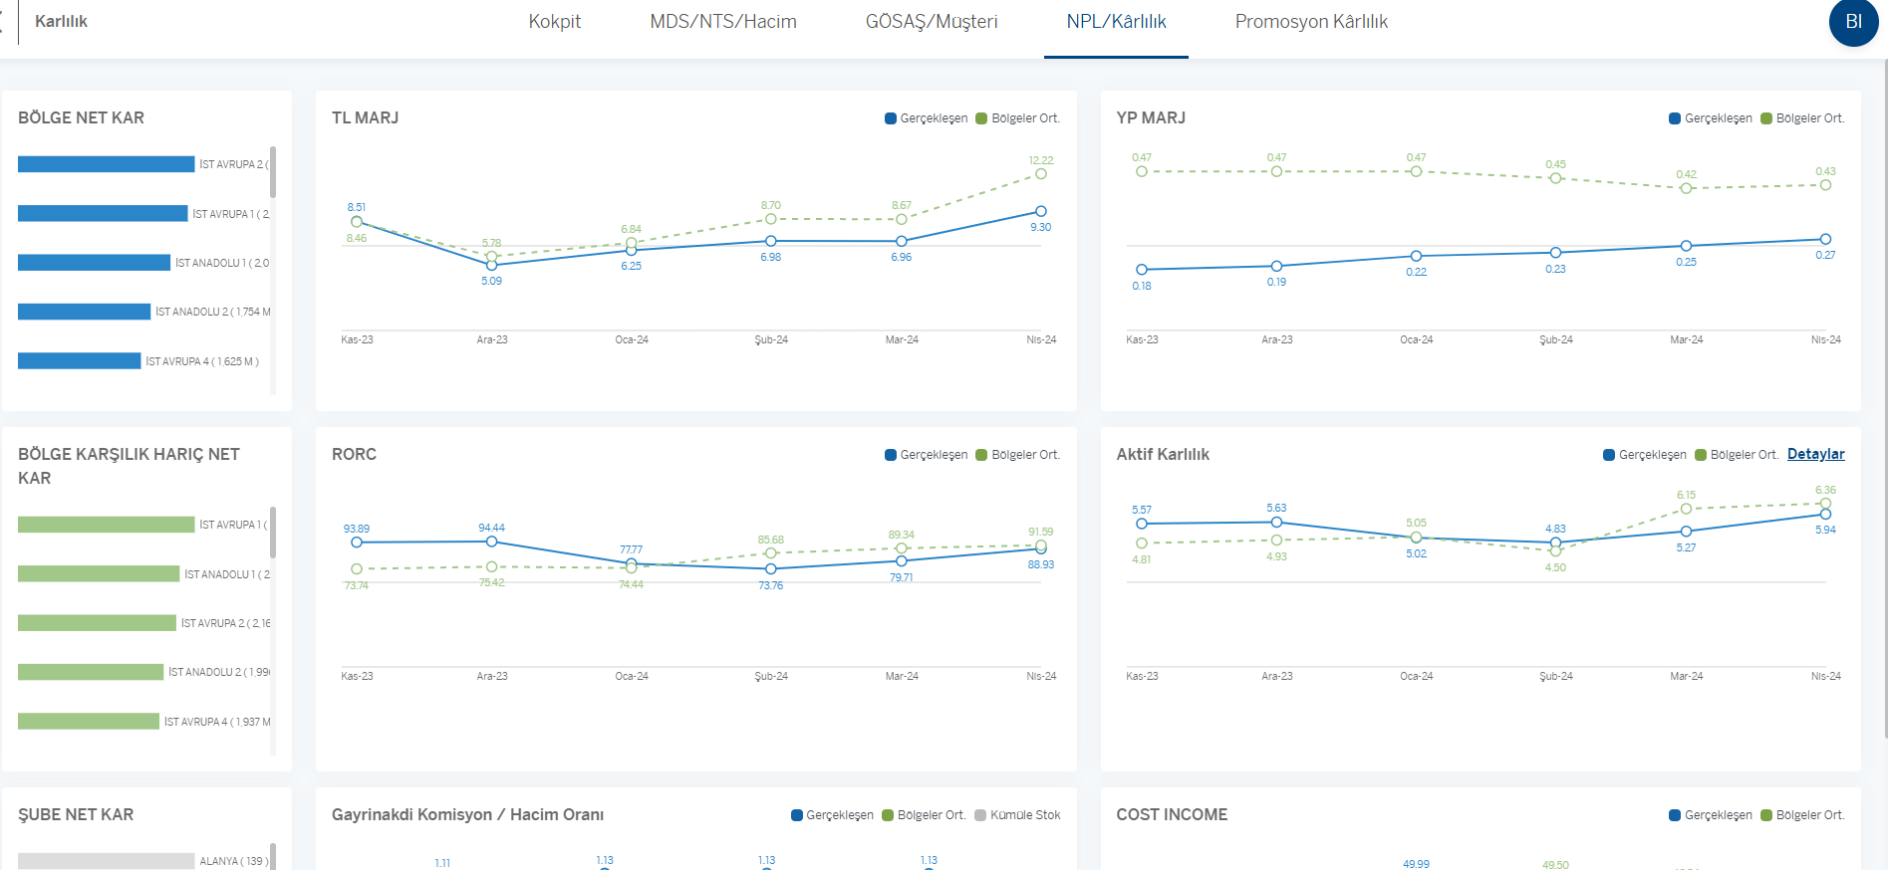
yeni eklenen kalemler olduğu içi raprou güncel aydan tekrar kotrol ederim
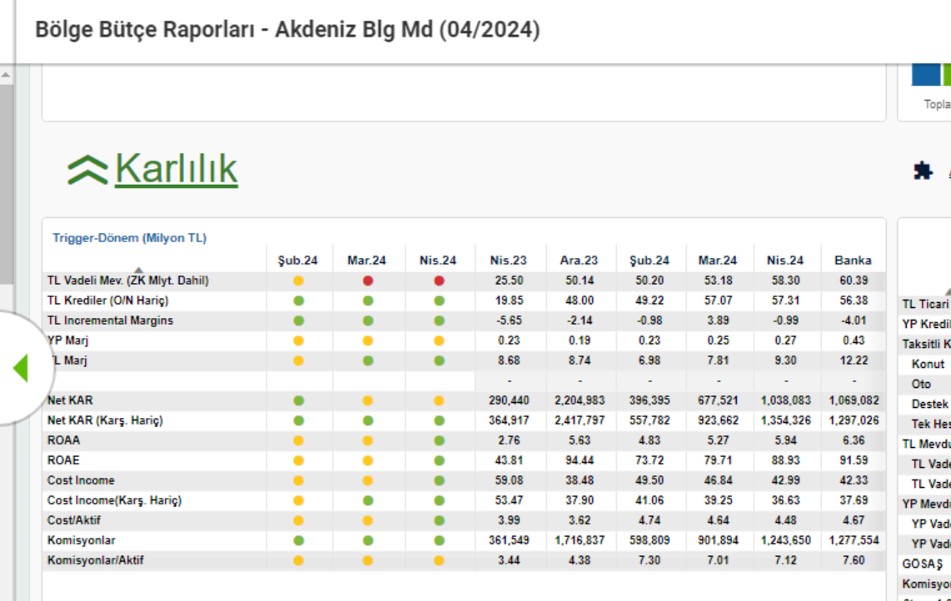

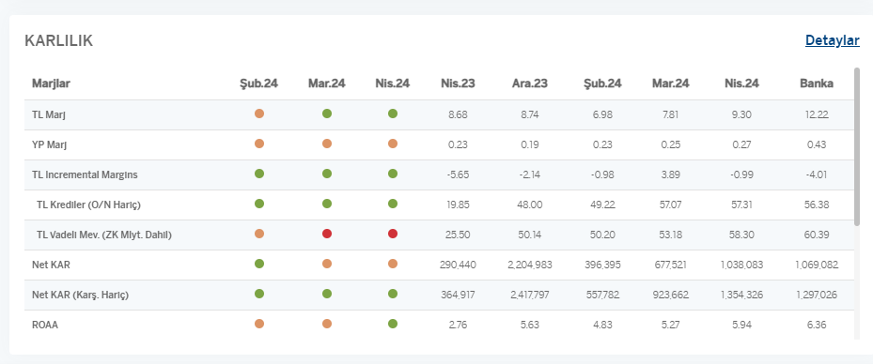

karlılık detay; soldaki bar grafiklerde rakamlar okunmuyor, sağdaki grafikler biraz daralıp, bar grafik genişletilebilir ?

prom karlılık detay
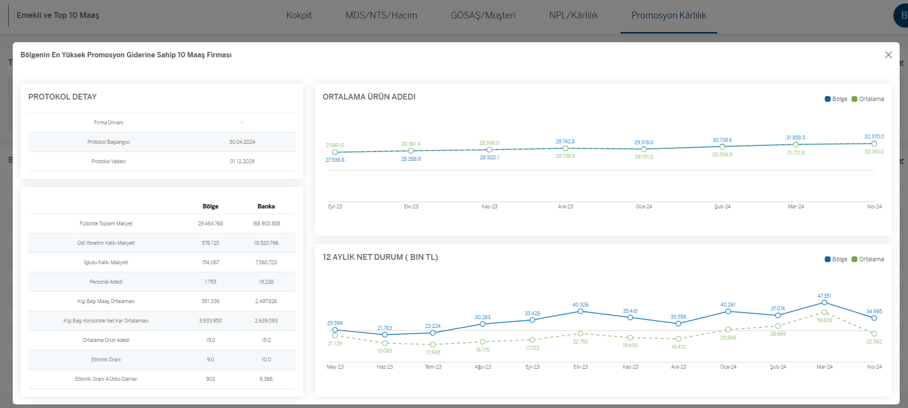
1 | top 10 maaş listesi tamamen farklı görünüyor
2 | mevcutta protokole tıklayıp detay sayfayı açıyorduk, yeni halide sağ üstteki detaya tıklayınca hangi protokol açılıyor?

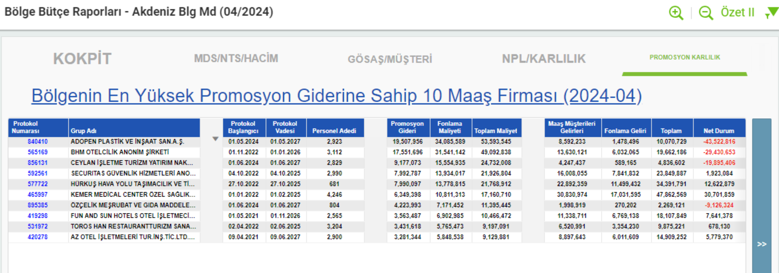

protokol detayı

emekli karlılık detay
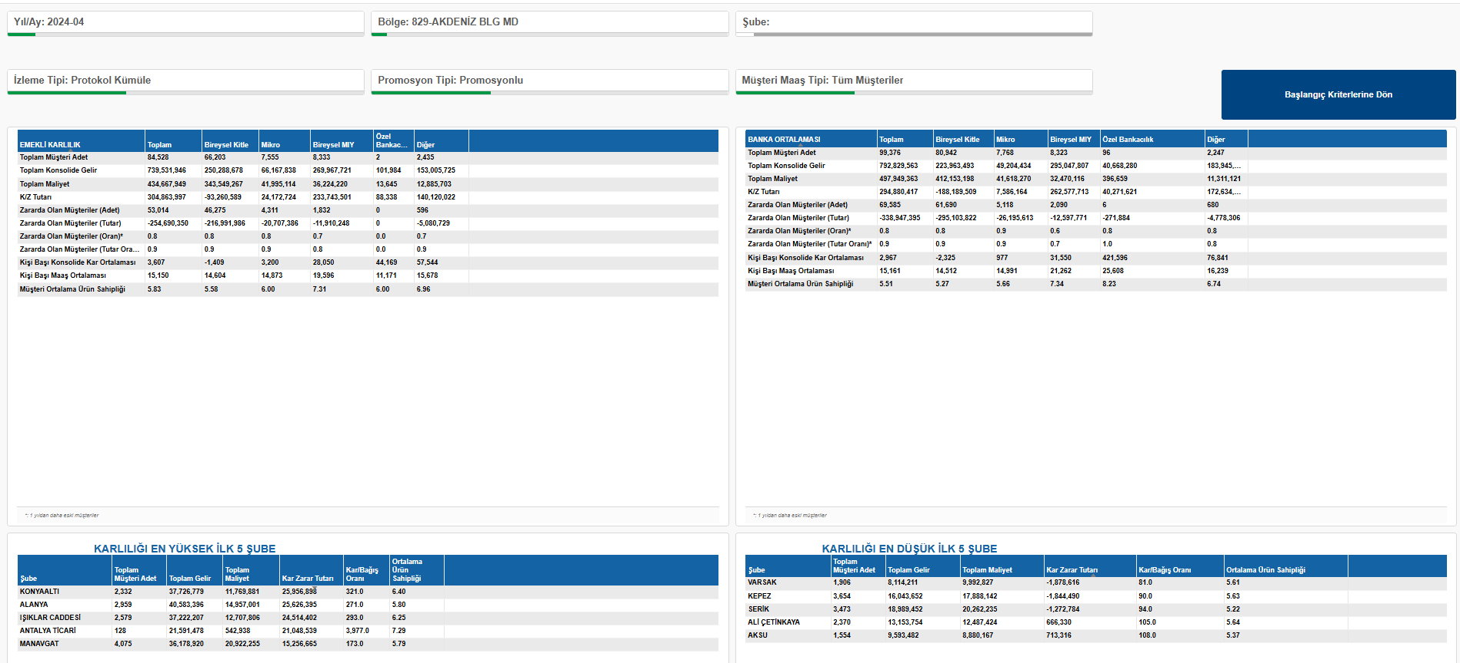
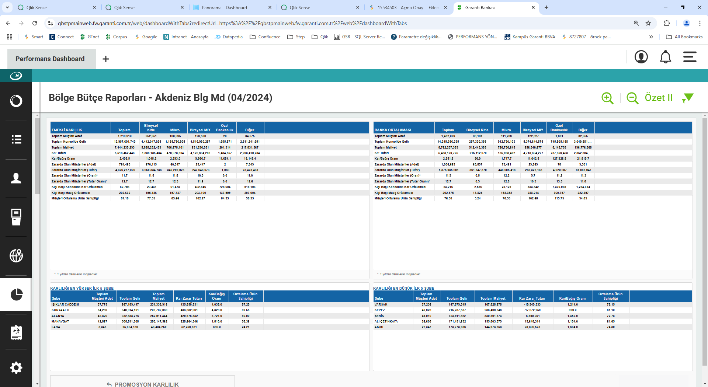
1 | emekli karlılık raporlarında gelen rakamlar tamamen farklı
 | qlikte bulunan ana emekli karlılık raporu yeni bölge raporuyla uyumlu, maaş raporuyla benzer şekildemevcuttaki raporda datanın tekrar çalışması gerekiyor olabilir..
2 | üst tablo scrolla düşmüş, değiştirilebilir mi?
3 | şube listesinde, yeni görselde şube sıralaması kaybolmuş, en yüksek ilk beş var ama hangisi 1. hangisi 5. bu halinde belli değil ama tabii Emrelerin yorumuna bakarız..

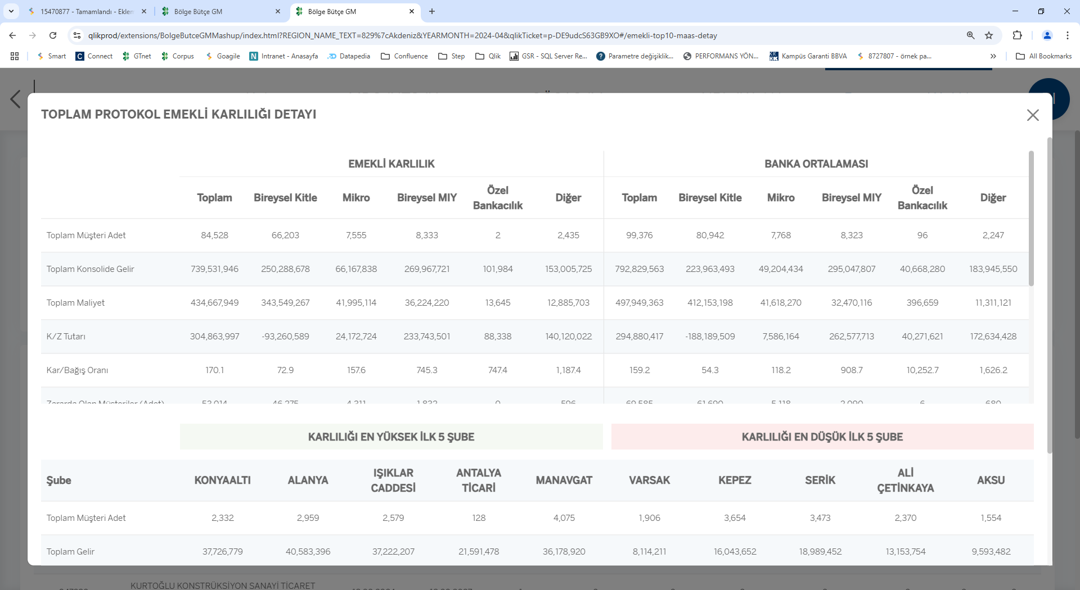

ana rapor

mevcutla ilgili bir soru
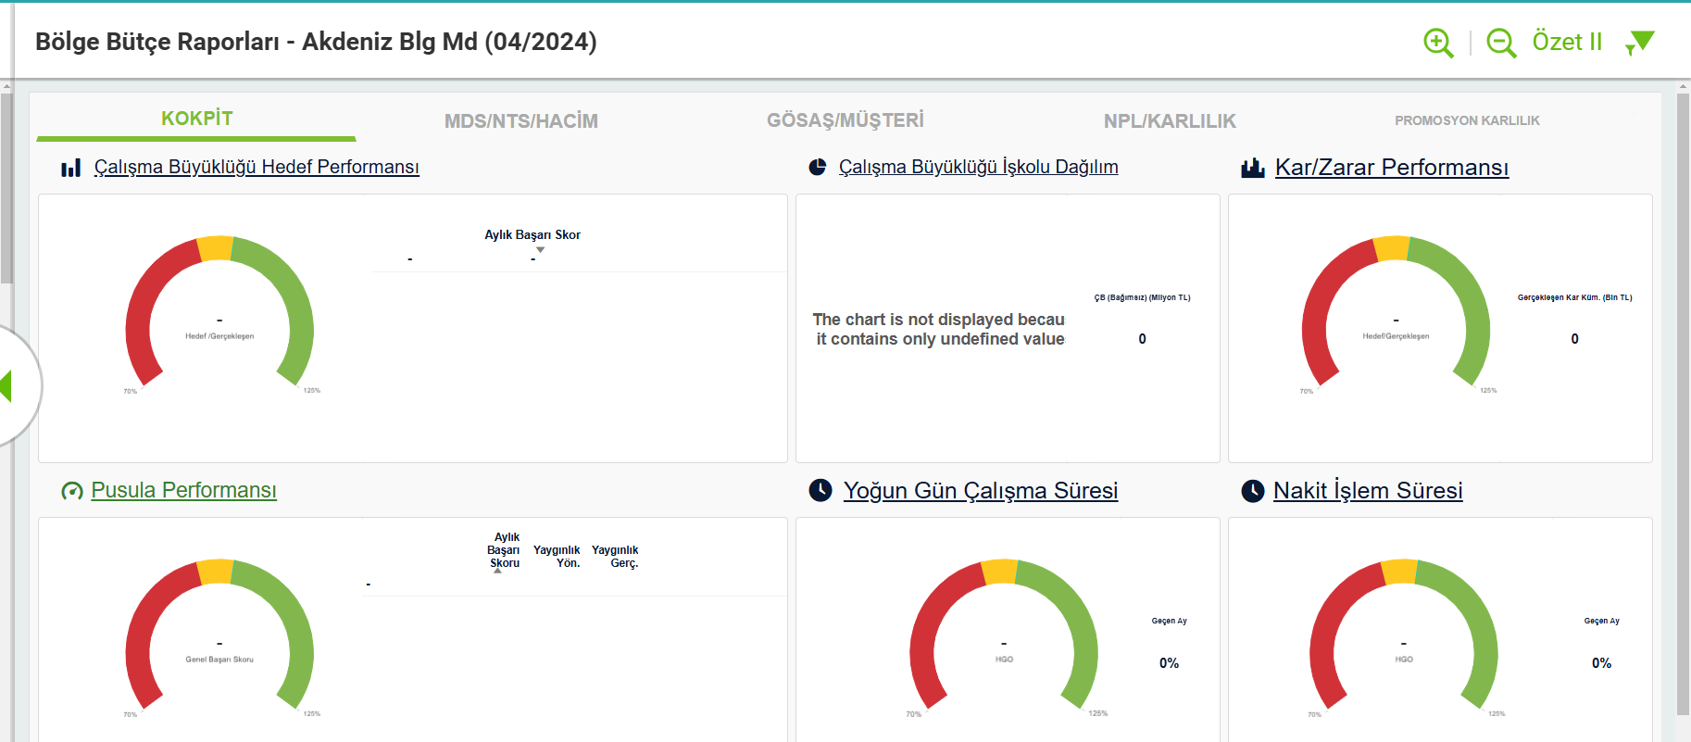
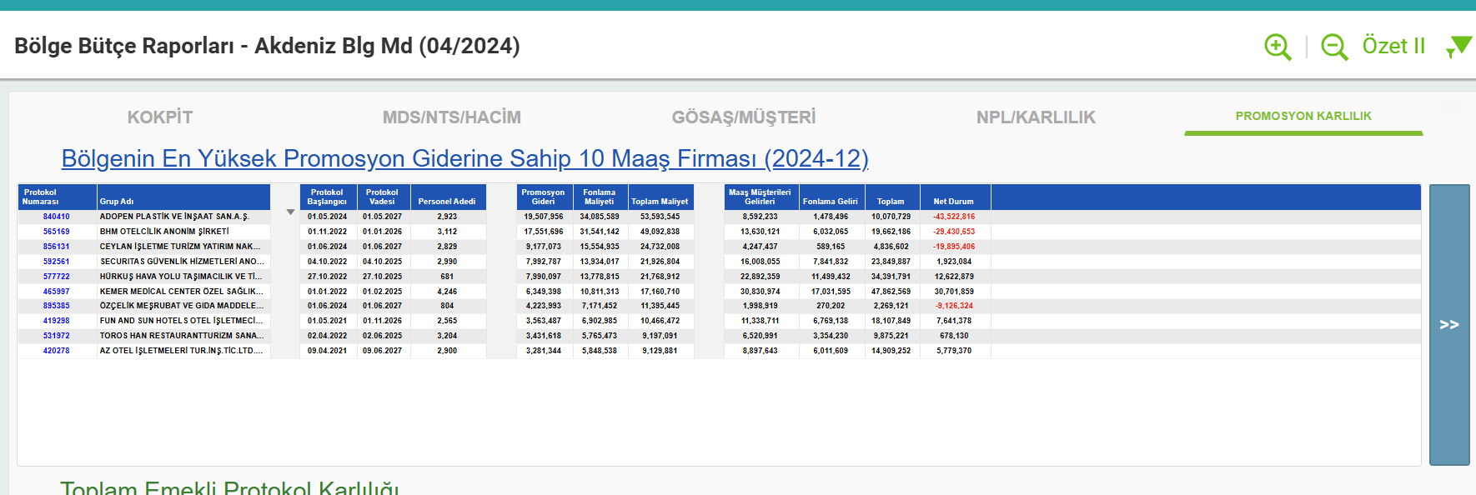
top10 listesi ilk açılışta 2024-4 olarak geliyor, protokol detayına gidip geri gelice 2024-12 olarak değişiyor. | diğer tablara geçince de rapor boş kalıyor
 | sadece 2024-04 nisan için bunu gördüm marttan kasıma kadar her ayda aynı casei denedim, sadece nisan için bunu gördüm

